정보보안관심도조사
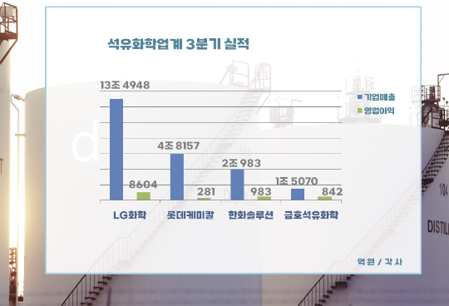
맞춤형 전략 수립 | https://docs.google.com/document/d/17ewd_vlkebosVPcdmS7_oVeAuGEyVphEdT9_LsIl8ik/edit
롯데케미칼 |  | 뉴스
 |  | 롯데케미칼은 2022년 IT 투자액을 35% 늘려 327억 원을 투자했지만, 정보보호 투자액은 14억 원에서 10억 원으로 감소했습니다. 이는 IT 투자 대비 정보보호 투자 비중이 5.9%에서 3.1%로 감소한 것입니다. IT 관련 인력은 증가했으나, 정보보호 전담 인력의 비율은 줄어들었습니다. 롯데케미칼은 개인정보 손해배상책임보험 가입과 사이버 보안 훈련 등 활동을 지속하고 있다고 밝히면서, 정보보호 투자 감소 이유는 보안 장비 투자비용이 제외된 것 때문이라고 설명했습니다. 하지만 이메일을 통한 해킹 공격이 증가하는 현재 상황에서, 이메일 보안 투자 확대는 필수적입니다. 정보 유출과 같은 사이버 위협에 대응하기 위해서는 정보보호 투자도 IT 투자와 함께 강화될 필요가 있습니다. |  | https://dealsite.co.kr/articles/106031/068021

 |  | 분리막 등 사용되는 초고분자 PE ㅡ 의료용 PP 등 고수익 제품 집중 롯데케미칼이 다운 사이클에서 탈출하기 위해 사업 구조 조정을 진행하고 있습니다. 현재 범용 화학제품 비중을 줄이고, 고수익 제품인 첨단 소재 분야를 강화할 계획입니다. 이에따른 정보보호 투자도 IT 투자와 함께 강화될 필요가 있습니다. 이와 유사하게, 이메일 보안 분야에서도 다운 사이클을 벗어나기 위한 전략적 조정이 필요합니다. 기초적인 보안 솔루션에 의존하는 것에서 벗어나, 고급 이메일 보안 솔루션 및 맞춤형 서비스로 전환하여 수익성을 개선하는 것이 중요합니다. 롯데케미칼이 기초화학 제품에서 고부가가치 제품으로의 전환을 통해 재무 개선을 목표로 하고 있는 것처럼, 이메일 보안 분야에서도 최신 보안 기술 및 솔루션을 도입하여 업계의 변화에 대응하고 경쟁력을 강화해야 합니다. |  | https://www.newsis.com/view/NISX20240708_0002802183#:~:text=8%EC%9D%BC%20%EC%97%85%EA%B3%84%EC%97%90%20%EB%94%B0%EB%A5%B4%EB%A9%B4,%EC%A1%B0%EC%A0%95%EC%9D%84%20%EC%A7%84%ED%96%89%ED%95%98%EA%B3%A0%20%EC%9E%88%EB%8B%A4.&text=%EB%A1%AF%EB%8D%B0%EC%BC%80%EB%AF%B8%EC%B9%BC%EC%9D%80%20%EA%B8%B0%EC%B4%88%ED%99%94%ED%95%99,%EB%A1%9C%20%EC%B6%95%EC%86%8C%ED%95%98%EA%B2%A0%EB%8B%A4%EB%8A%94%20%EA%B5%AC%EC%83%81%EC%9D%B4%EB%8B%A4.

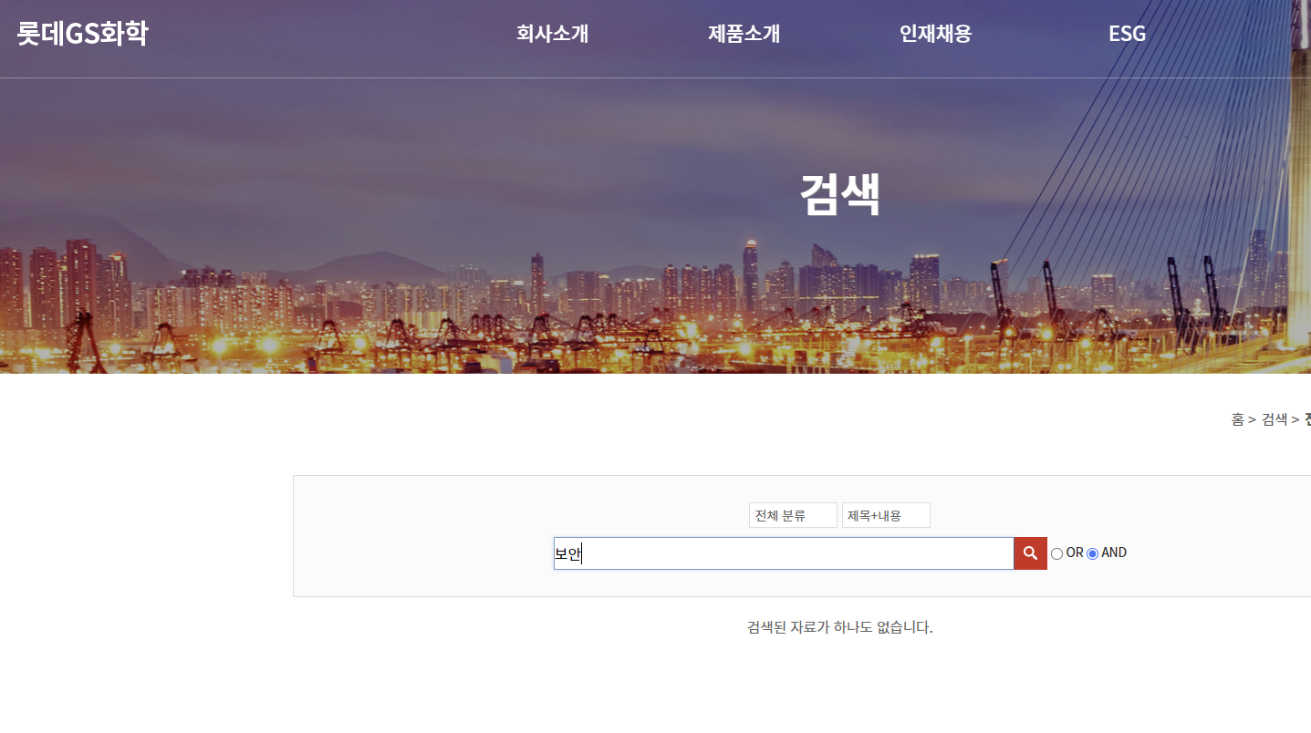
롯데GS화학
 |  | 사례
 |  | 미국화학회사 랜섬웨어 | https://m.boannews.com/html/detail.html?idx=122111&kind=

 |  | 부산상공회의소는 지역 매출 상위 500개 기업을 대상으로 한 '사이버 보안 침해 현황과 대응 실태 조사' --> 77.2%의 기업이 사이버 보안의 중요성을 인식하고 있지만, 44.8%는 보안 준비가 미흡한 C·D등급으로 평가 --> 해킹이나 랜섬웨어를 경험한 기업은 8.8%로, 2021년 1.0%에 비해 크게 증가 업종별로는 제조업(63.6%)에서 보안 침해가 가장 많이 발생, 도소매업(18.2%)과 서비스업(9.1%)이 그 뒤를 이었습니다. 제조업은 스마트 공정 도입으로 보안 취약점이 늘어난 것으로 분석됨 |  | http://www.kookje.co.kr/news2011/asp/newsbody.asp?code=0200&key=20230907.99099001860

 |  | "한국이 받는 사이버 위협, 세계서 3번째 수준" '코드게이트 2023' 기조연설에서 한국이 전 세계에서 세 번째로 높은 사이버 위협에 처해 있으며, 국가 배후 해커들의 공격이 증가하고 있다고 밝혔다. 그는 특히 제로데이 공격과 랜섬웨어 사용이 확산되고 있다고 강조했고, 피싱 공격을 위한 이메일에 대규모언어모델(LLM)을 활용하거나 특정 목소리를 흉내낸 오디오 파일이 활용되어 사이버 공격이 인공지능(AI)을 통해 고도화되고 있다고도 설명했다. |  | https://news.bizwatch.co.kr/article/mobile/2023/08/25/0029

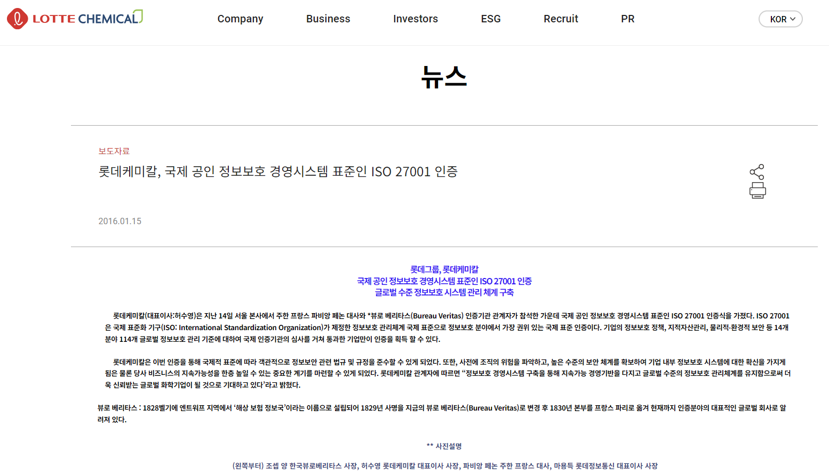
 |  | “암호 풀고 싶어? 돈 보내”…중소기업만 노린 해킹에 골머리 경북의 한 자동차 부품업체가 랜섬웨어 공격을 받아 백업 서버까지 감염되었고, 해커는 20억 원 상당의 가상화폐를 요구했다. 피해 업체는 금품 요구를 거절하고 자료를 복구했지만, 2주 동안 업무에 차질이 있었다. 비슷한 시기 경북의 다른 부품업체 2곳도 랜섬웨어 공격을 받아 한 업체는 수억 원을 해커에게 지불하고 파일을 복구했다. 올해 상반기 사이버 침해사고 신고 건수는 664건으로, 제조업이 주요 타겟이 되고 있으며 중소기업의 보안 수준이 취약하다는 지적이 나온다. |  | https://www.mk.co.kr/news/business/10813168

1번그림에는 롯데 GS화학 , 2번그림은 롯데케미칼 홈페이지에서 보안이라는 키워드를 검색했을때 나오는 페이지임. 그러나 롯데GS화학에서는 보안관련 아무런내용이없고 그에비해 롯데케미칼은 국제 표준인증까지 받은상태이다.

롯데바이오로직스 |  | 뉴스
 |  | 삼성바이오로직스가 롯데바이오로직스의 이직 직원들이 무단으로 회사 문서를 유출했다고 고소한 사건이 2023.12 에 발생했습니다. 삼성바이오로직스는 보안 강화를 시행한 후, 문서 유출을 적발하고 해당 자료를 회수했습니다. (이번 사건을 통해 보안의 다각성이 요구되며 이메일 보안의 중요성이 더욱 강조됩다고 생각됨. 이메일을 통한 정보 유출을 방지하기 위해, 롯데바이오로직스에서 또한 정보 유출 방지, 법적 리스크 최소화, 신뢰성 강화를 위한 철저한 이메일 보안 시스템을 도입할 필요성이 큼.) |  | https://www.hankookilbo.com/News/Read/A2023121722370004343

